現況写真台帳
現況写真台帳
橋梁管理番号 | 8-1 | 橋梁名 | 吉田橋 | 路線名 | 吉田下田線
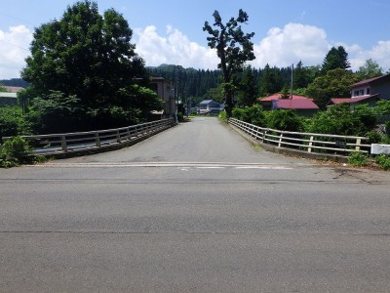 |  |  |  |  | 写真番号 | 1
 |  |  |  |  | 径間番号 | 1
 |  |  |  |  | 写真説明 | 起点全景
 |  |  |  |  | メ モ

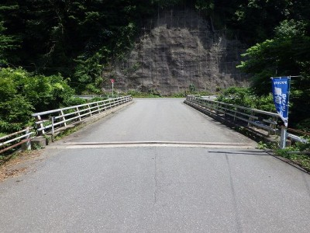 |  |  |  |  | 写真番号 | 2
 |  |  |  |  | 径間番号 | 1
 |  |  |  |  | 写真説明 | 終点全景
 |  |  |  |  | メ モ

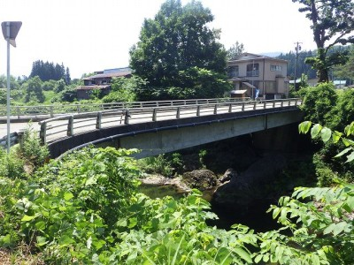 |  |  |  |  | 写真番号 | 3
 |  |  |  |  | 径間番号 | 1
 |  |  |  |  | 写真説明 | 右側面
 |  |  |  |  | メ モ

現況写真台帳
橋梁管理番号 | 8-1 | 橋梁名 | 吉田橋 | 路線名 | 吉田下田線
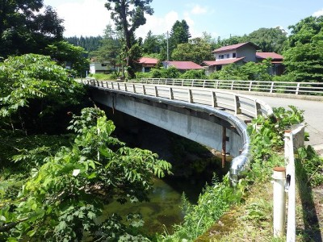 |  |  |  |  | 写真番号 | 4
 |  |  |  |  | 径間番号 | 1
 |  |  |  |  | 写真説明 | 左側面
 |  |  |  |  | メ モ

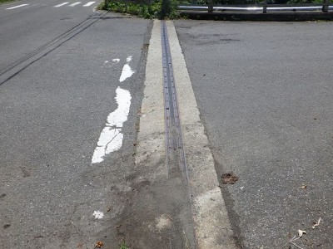 |  |  |  |  | 写真番号 | 5
 |  |  |  |  | 径間番号 | 1
 |  |  |  |  | 写真説明 | 伸縮装置A1
 |  |  |  |  | メ モ

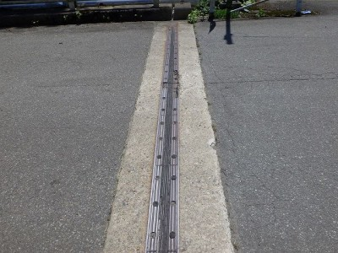 |  |  |  |  | 写真番号 | 6
 |  |  |  |  | 径間番号 | 1
 |  |  |  |  | 写真説明 | 伸縮装置A2
 |  |  |  |  | メ モ

現況写真台帳
橋梁管理番号 | 8-1 | 橋梁名 | 吉田橋 | 路線名 | 吉田下田線
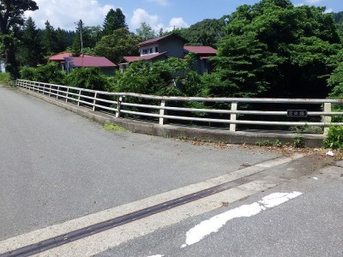 |  |  |  |  | 写真番号 | 7
 |  |  |  |  | 径間番号 | 1
 |  |  |  |  | 写真説明 | 地覆（右）
 |  |  |  |  | メ モ

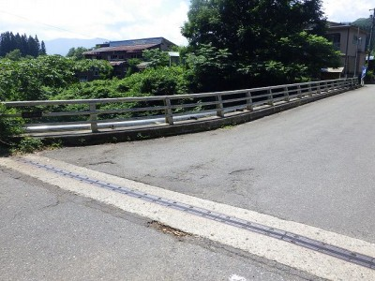 |  |  |  |  | 写真番号 | 8
 |  |  |  |  | 径間番号 | 1
 |  |  |  |  | 写真説明 | 地覆（左）
 |  |  |  |  | メ モ

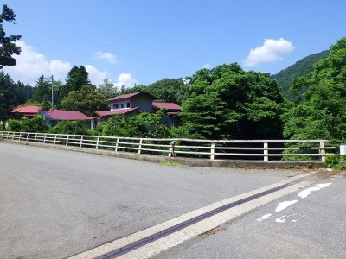 |  |  |  |  | 写真番号 | 9
 |  |  |  |  | 径間番号 | 1
 |  |  |  |  | 写真説明 | 防護柵（右）
 |  |  |  |  | メ モ

現況写真台帳
橋梁管理番号 | 8-1 | 橋梁名 | 吉田橋 | 路線名 | 吉田下田線
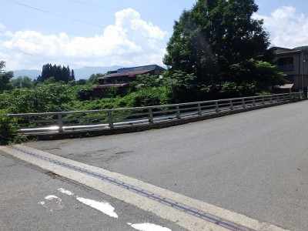 |  |  |  |  | 写真番号 | 10
 |  |  |  |  | 径間番号 | 1
 |  |  |  |  | 写真説明 | 防護柵（左）
 |  |  |  |  | メ モ

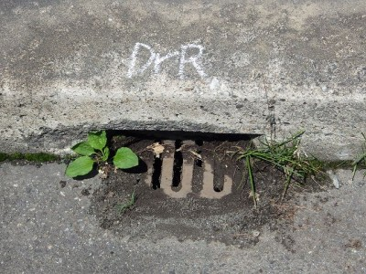 |  |  |  |  | 写真番号 | 11
 |  |  |  |  | 径間番号 | 1
 |  |  |  |  | 写真説明 | 排水桝（右）
 |  |  |  |  | メ モ

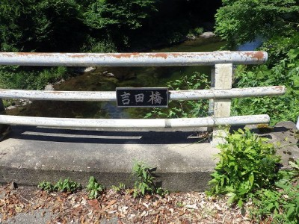 |  |  |  |  | 写真番号 | 12
 |  |  |  |  | 径間番号 | 1
 |  |  |  |  | 写真説明 | 漢字橋名
 |  |  |  |  | メ モ

現況写真台帳
橋梁管理番号 | 8-1 | 橋梁名 | 吉田橋 | 路線名 | 吉田下田線
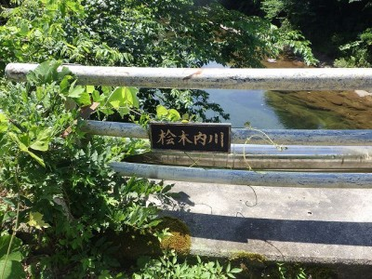 |  |  |  |  | 写真番号 | 13
 |  |  |  |  | 径間番号 | 1
 |  |  |  |  | 写真説明 | 河川名
 |  |  |  |  | メ モ

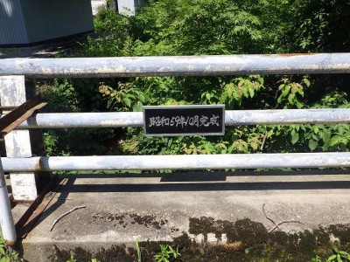 |  |  |  |  | 写真番号 | 14
 |  |  |  |  | 径間番号 | 1
 |  |  |  |  | 写真説明 | 完成年月
 |  |  |  |  | メ モ

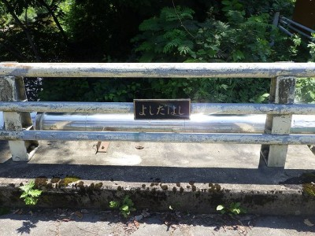 |  |  |  |  | 写真番号 | 15
 |  |  |  |  | 径間番号 | 1
 |  |  |  |  | 写真説明 | ひらがな橋名
 |  |  |  |  | メ モ

現況写真台帳
橋梁管理番号 | 8-1 | 橋梁名 | 吉田橋 | 路線名 | 吉田下田線
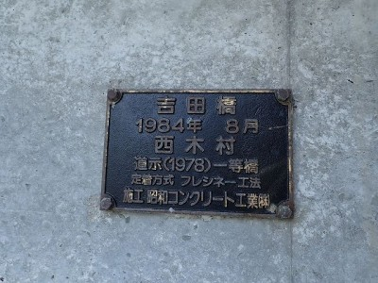 |  |  |  |  | 写真番号 | 16
 |  |  |  |  | 径間番号 | 1
 |  |  |  |  | 写真説明 | 橋歴板
 |  |  |  |  | メ モ

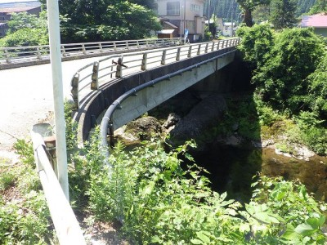 |  |  |  |  | 写真番号 | 17
 |  |  |  |  | 径間番号 | 1
 |  |  |  |  | 写真説明 | 添架物（右）
 |  |  |  |  | メ モ

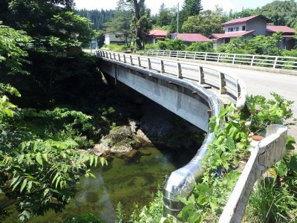 |  |  |  |  | 写真番号 | 18
 |  |  |  |  | 径間番号 | 1
 |  |  |  |  | 写真説明 | 添架物（左）
 |  |  |  |  | メ モ

現況写真台帳
橋梁管理番号 | 8-1 | 橋梁名 | 吉田橋 | 路線名 | 吉田下田線
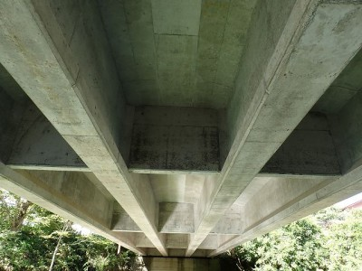 |  |  |  |  | 写真番号 | 19
 |  |  |  |  | 径間番号 | 1
 |  |  |  |  | 写真説明 | 床組全景
 |  |  |  |  | メ モ

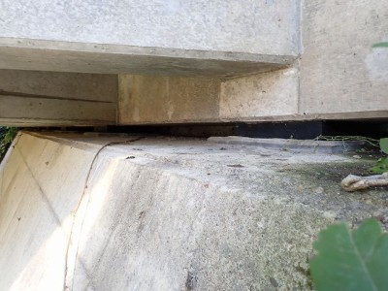 |  |  |  |  | 写真番号 | 20
 |  |  |  |  | 径間番号 | 1
 |  |  |  |  | 写真説明 | 支承（起点側全景）
 |  |  |  |  | メ モ

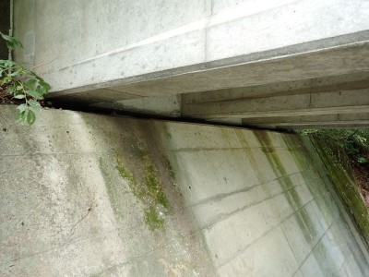 |  |  |  |  | 写真番号 | 21
 |  |  |  |  | 径間番号 | 1
 |  |  |  |  | 写真説明 | 支承（終点側全景）
 |  |  |  |  | メ モ

現況写真台帳
橋梁管理番号 | 8-1 | 橋梁名 | 吉田橋 | 路線名 | 吉田下田線
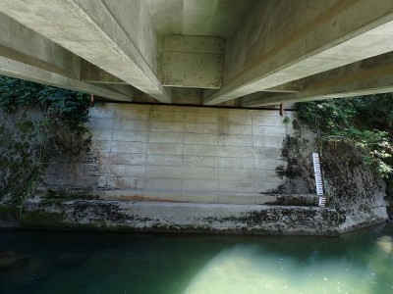 |  |  |  |  | 写真番号 | 22
 |  |  |  |  | 径間番号 | 1
 |  |  |  |  | 写真説明 | 橋台（A1）
 |  |  |  |  | メ モ

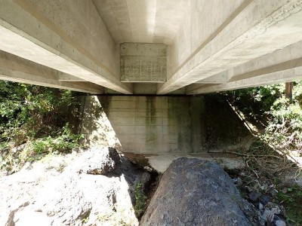 |  |  |  |  | 写真番号 | 23
 |  |  |  |  | 径間番号 | 1
 |  |  |  |  | 写真説明 | 橋台（A2）
 |  |  |  |  | メ モ

 |  |  |  |  | 写真番号
 |  |  |  |  | 径間番号
 |  |  |  |  | 写真説明
 |  |  |  |  | メ モ

損傷図
損傷図
橋梁管理番号 | 8-1 | 橋梁名 | 吉田橋 | 路線名 | 吉田下田線
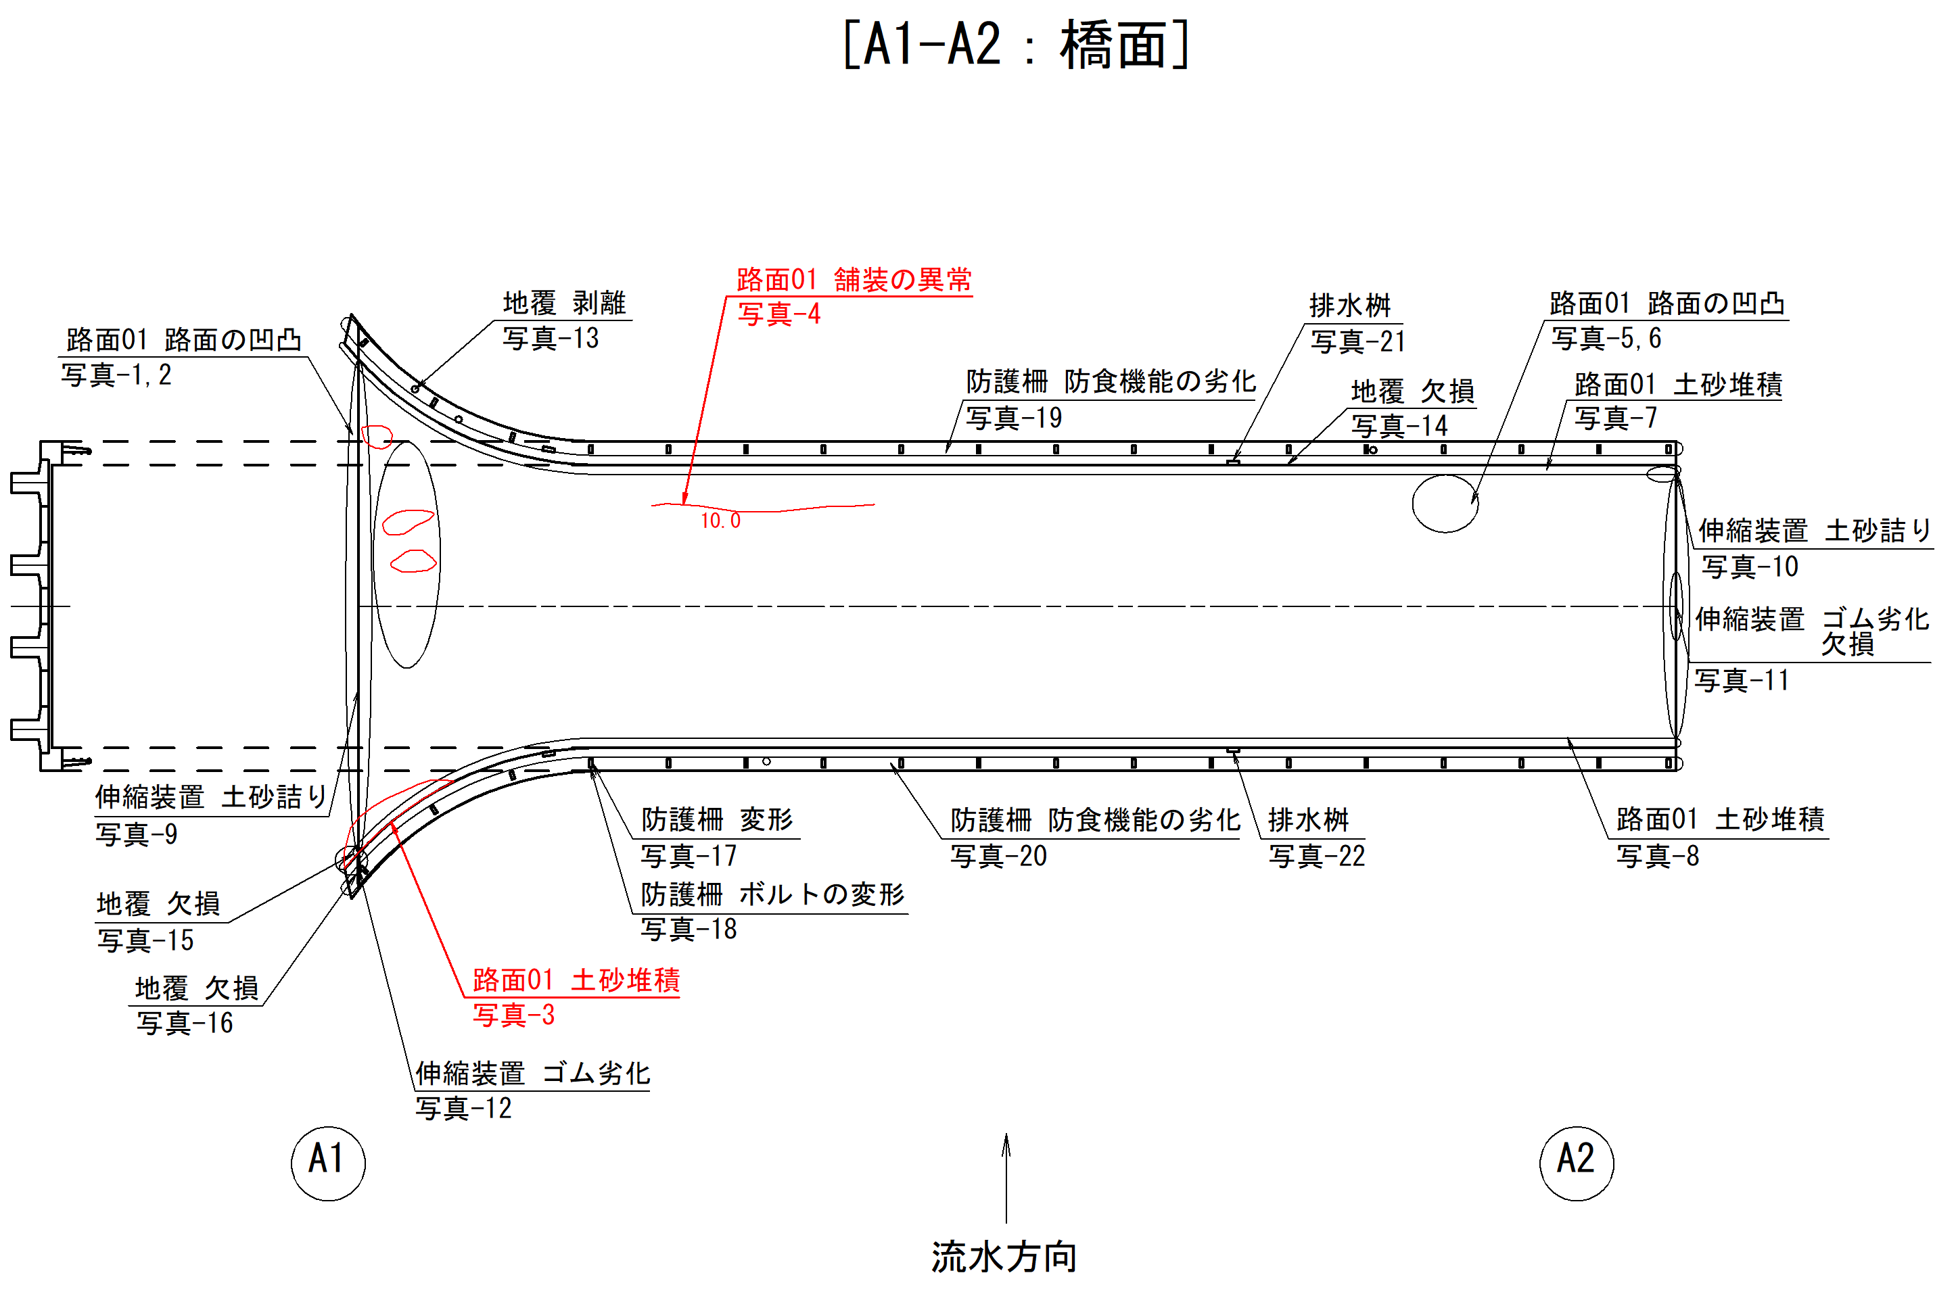 |  |  |  |  | 損傷図No | 1
 |  |  |  |  | 径間番号 | 1

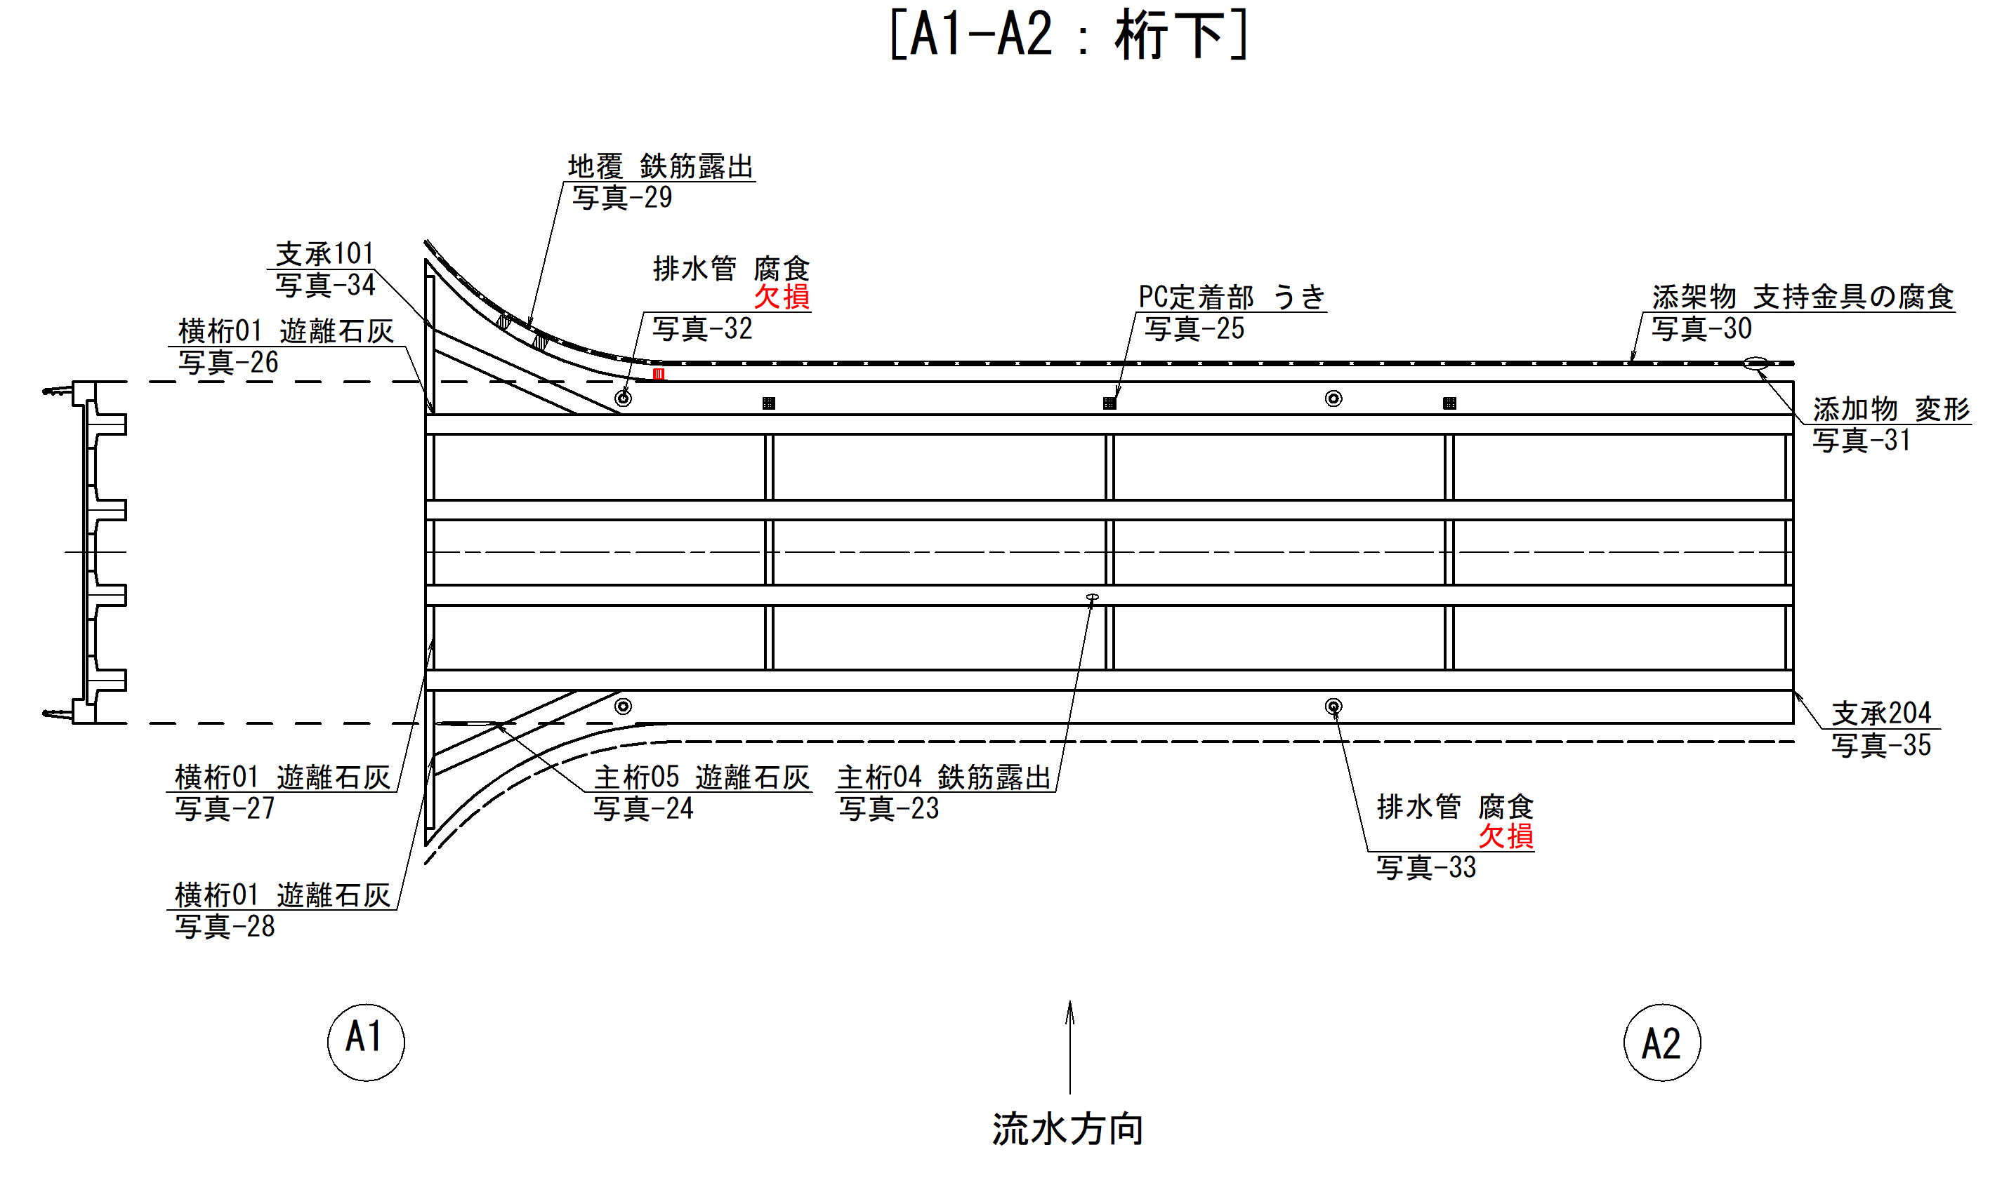 |  |  |  |  | 損傷図No | 2
 |  |  |  |  | 径間番号 | 1

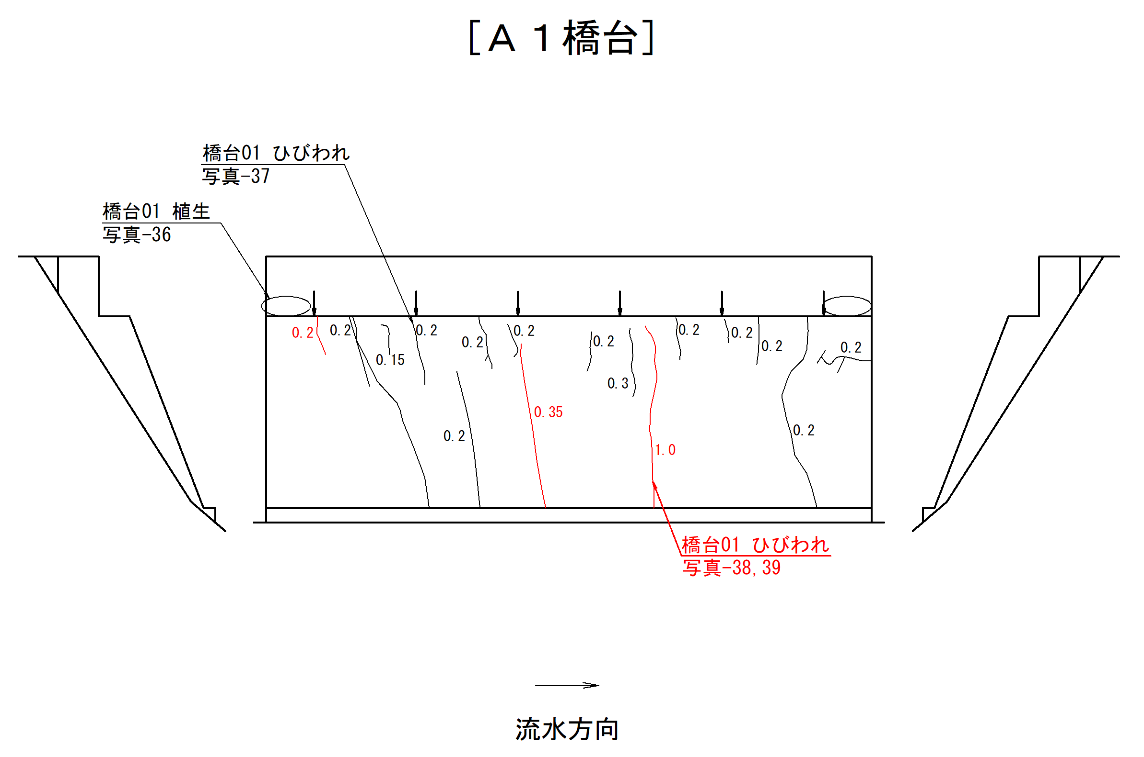 |  |  |  |  | 損傷図No | 3
 |  |  |  |  | 径間番号 | 1

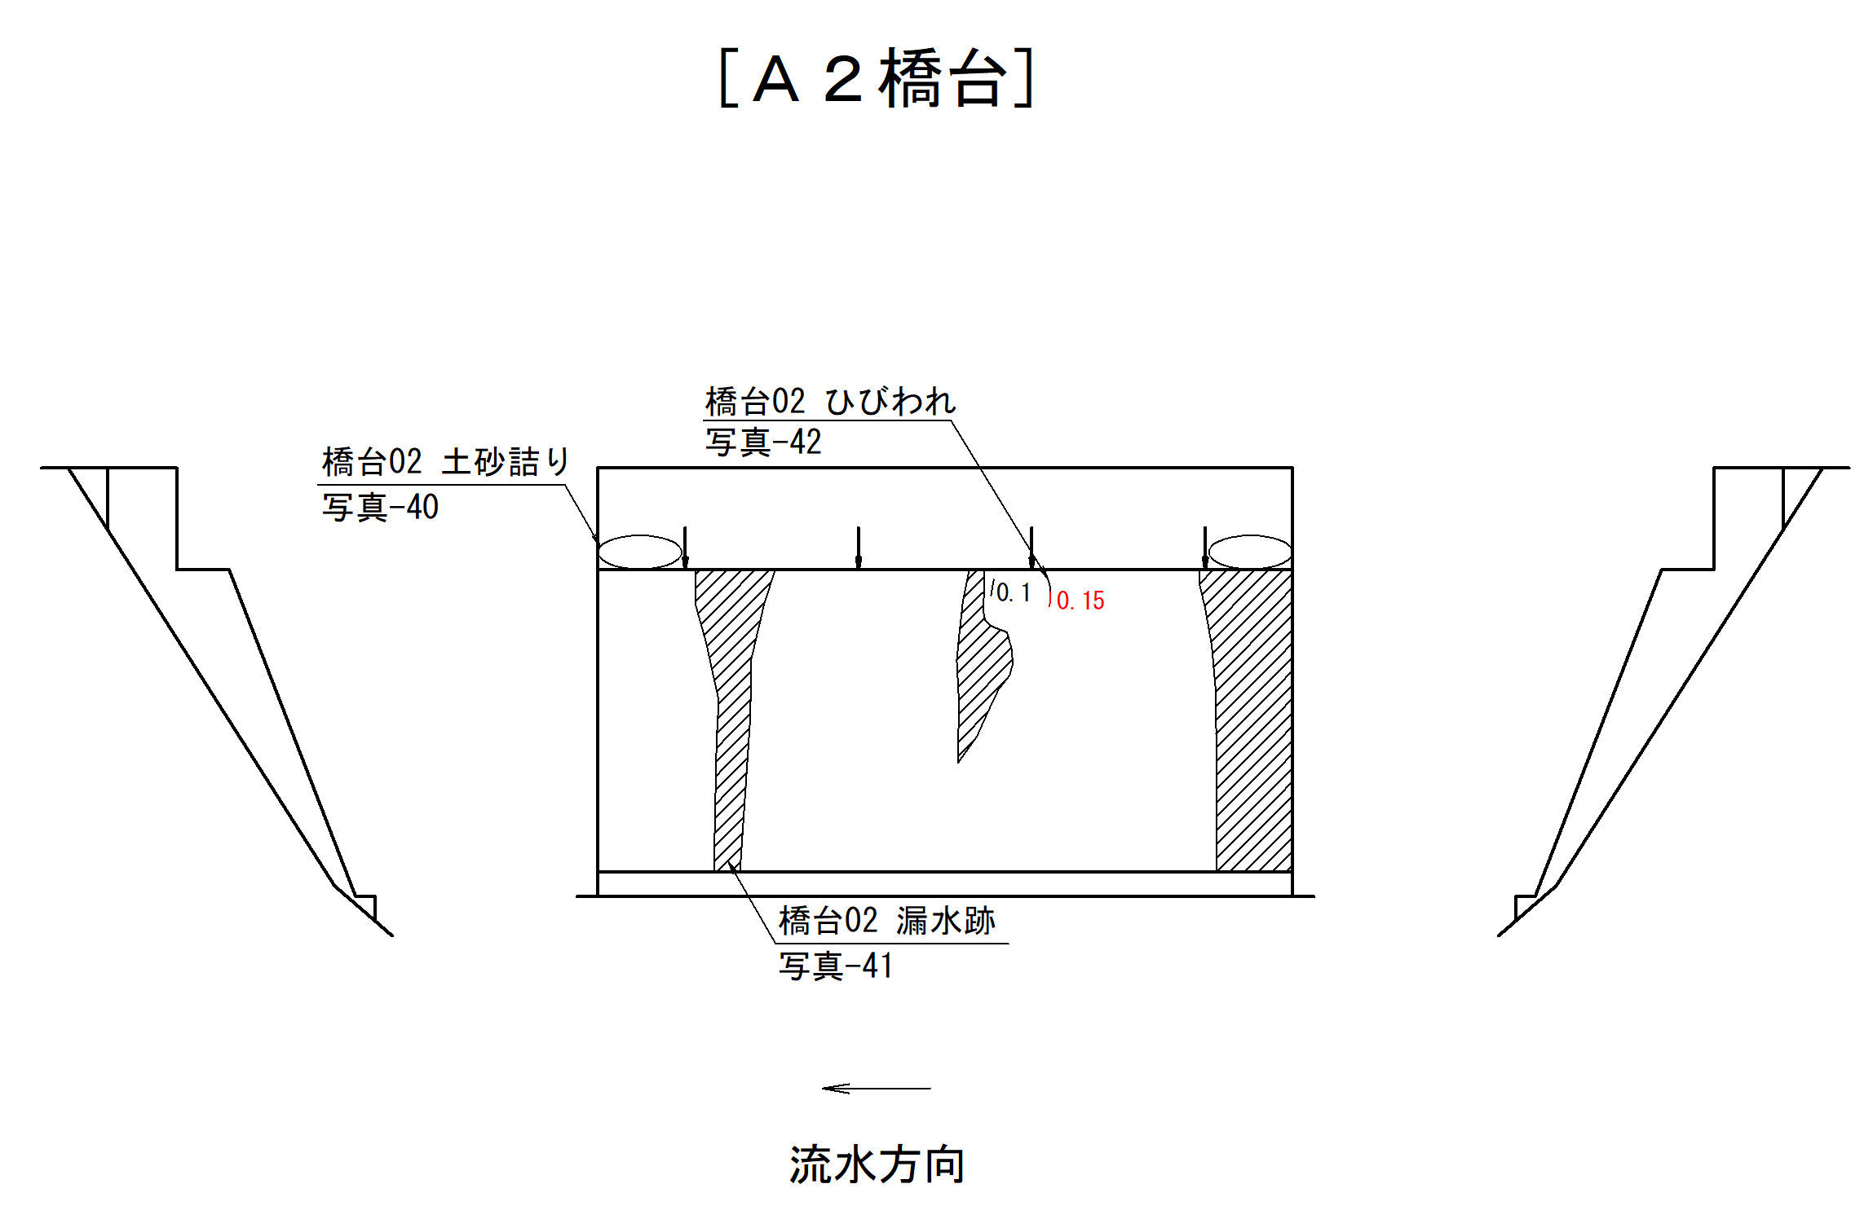 |  |  |  |  | 損傷図No | 4
 |  |  |  |  | 径間番号 | 1

 |  |  |  |  | 損傷図No
 |  |  |  |  | 径間番号

 |  |  |  |  | 損傷図No
 |  |  |  |  | 径間番号

損傷写真台帳
損傷写真台帳
橋梁管理番号 | 8-1 | 橋梁名 | 吉田橋 | 路線名 | 吉田下田線
 |  |  |  |  | 写真番号 | 1
 |  |  |  |  | 径間番号 | 1
 |  |  |  |  | 部材名称 | 路面
 |  |  |  |  | 部材番号 | 01
 |  |  |  |  | 損傷発生位置 | 起点側下流
 |  |  |  |  | メ モ
 |  |  |  |  | 路面の凹凸が見られる。 路面の凹凸-e
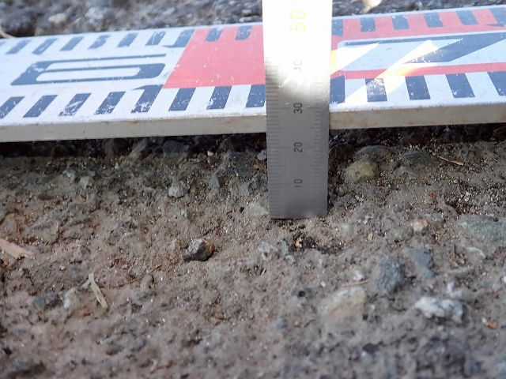 |  |  |  |  | 写真番号 | 2
 |  |  |  |  | 径間番号 | 1
 |  |  |  |  | 部材名称 | 路面
 |  |  |  |  | 部材番号 | 01
 |  |  |  |  | 損傷発生位置 | 起点側下流
 |  |  |  |  | メ モ
 |  |  |  |  | 写真番号1 (D=25mm)
 |  |  |  |  | 写真番号 | 3
 |  |  |  |  | 径間番号 | 1
 |  |  |  |  | 部材名称 | 路面
 |  |  |  |  | 部材番号 | 01
 |  |  |  |  | 損傷発生位置 | 起点側上流
 |  |  |  |  | メ モ
 |  |  |  |  | 土砂詰りが見られる。
 |  |  |  |  | 写真番号 | 4
 |  |  |  |  | 径間番号 | 1
 |  |  |  |  | 部材名称 | 路面
 |  |  |  |  | 部材番号 | 01
 |  |  |  |  | 損傷発生位置 | 中央部下流
 |  |  |  |  | メ モ
 |  |  |  |  | 舗装の異常(ひびわれ)が見られる。 (10.0mm)
 |  |  |  |  | 写真番号 | 5
 |  |  |  |  | 径間番号 | 1
 |  |  |  |  | 部材名称 | 路面
 |  |  |  |  | 部材番号 | 01
 |  |  |  |  | 損傷発生位置 | 終点側下流
 |  |  |  |  | メ モ
 |  |  |  |  | 路面の凹凸が見られる。 路面の凹凸-e
 |  |  |  |  | 写真番号 | 6
 |  |  |  |  | 径間番号 | 1
 |  |  |  |  | 部材名称 | 路面
 |  |  |  |  | 部材番号 | 01
 |  |  |  |  | 損傷発生位置 | 終点側下流
 |  |  |  |  | メ モ
 |  |  |  |  | 写真番号5 (D=20mm)
 |  |  |  |  | 写真番号 | 7
 |  |  |  |  | 径間番号 | 1
 |  |  |  |  | 部材名称 | 路面
 |  |  |  |  | 部材番号 | 01
 |  |  |  |  | 損傷発生位置 | 下流側
 |  |  |  |  | メ モ
 |  |  |  |  | 土砂詰りが見られる。
 |  |  |  |  | 写真番号 | 8
 |  |  |  |  | 径間番号 | 1
 |  |  |  |  | 部材名称 | 路面
 |  |  |  |  | 部材番号 | 01
 |  |  |  |  | 損傷発生位置 | 上流側
 |  |  |  |  | メ モ
 |  |  |  |  | 土砂堆積が見られる。
 |  |  |  |  | 写真番号 | 9
 |  |  |  |  | 径間番号 | 1
 |  |  |  |  | 部材名称 | 伸縮装置
 |  |  |  |  | 部材番号 | -
 |  |  |  |  | 損傷発生位置 | 起点側
 |  |  |  |  | メ モ
 |  |  |  |  | 土砂詰りが見られる。
 |  |  |  |  | 写真番号 | 10
 |  |  |  |  | 径間番号 | 1
 |  |  |  |  | 部材名称 | 伸縮装置
 |  |  |  |  | 部材番号 | -
 |  |  |  |  | 損傷発生位置 | 終点側下流
 |  |  |  |  | メ モ
 |  |  |  |  | 土砂詰りが見られる。
 |  |  |  |  | 写真番号 | 11
 |  |  |  |  | 径間番号 | 1
 |  |  |  |  | 部材名称 | 伸縮装置
 |  |  |  |  | 部材番号 | -
 |  |  |  |  | 損傷発生位置 | 全体
 |  |  |  |  | メ モ
 |  |  |  |  | ゴム劣化、欠損が見られる。
 |  |  |  |  | 写真番号 | 12
 |  |  |  |  | 径間番号 | 1
 |  |  |  |  | 部材名称 | 伸縮装置
 |  |  |  |  | 部材番号 | -
 |  |  |  |  | 損傷発生位置 | 起点上流側
 |  |  |  |  | メ モ
 |  |  |  |  | ゴム劣化が見られる。
 |  |  |  |  | 写真番号 | 13
 |  |  |  |  | 径間番号 | 1
 |  |  |  |  | 部材名称 | 地覆
 |  |  |  |  | 部材番号 | -
 |  |  |  |  | 損傷発生位置 | 起点側下流
 |  |  |  |  | メ モ
 |  |  |  |  | 剥離が見られる。 (50×50×5mm×2)
 |  |  |  |  | 写真番号 | 14
 |  |  |  |  | 径間番号 | 1
 |  |  |  |  | 部材名称 | 地覆
 |  |  |  |  | 部材番号 | -
 |  |  |  |  | 損傷発生位置 | 終点側下流
 |  |  |  |  | メ モ
 |  |  |  |  | 欠損が見られる。 (200×100×50mm)
 |  |  |  |  | 写真番号 | 15
 |  |  |  |  | 径間番号 | 1
 |  |  |  |  | 部材名称 | 地覆
 |  |  |  |  | 部材番号 | -
 |  |  |  |  | 損傷発生位置 | 起点側上流
 |  |  |  |  | メ モ
 |  |  |  |  | 欠損が見られる。 (300×300×5mm)
 |  |  |  |  | 写真番号 | 16
 |  |  |  |  | 径間番号 | 1
 |  |  |  |  | 部材名称 | 地覆
 |  |  |  |  | 部材番号 | -
 |  |  |  |  | 損傷発生位置 | 起点側上流
 |  |  |  |  | メ モ
 |  |  |  |  | 欠損が見られる。 (100×100×50mm)
 |  |  |  |  | 写真番号 | 17
 |  |  |  |  | 径間番号 | 1
 |  |  |  |  | 部材名称 | 防護柵
 |  |  |  |  | 部材番号 | -
 |  |  |  |  | 損傷発生位置 | 起点側上流
 |  |  |  |  | メ モ
 |  |  |  |  | 変形が見られる。
 |  |  |  |  | 写真番号 | 18
 |  |  |  |  | 径間番号 | 1
 |  |  |  |  | 部材名称 | 防護柵
 |  |  |  |  | 部材番号 | -
 |  |  |  |  | 損傷発生位置 | 起点側上流
 |  |  |  |  | メ モ
 |  |  |  |  | ボルトの変形が見られる。
 |  |  |  |  | 写真番号 | 19
 |  |  |  |  | 径間番号 | 1
 |  |  |  |  | 部材名称 | 防護柵
 |  |  |  |  | 部材番号 | -
 |  |  |  |  | 損傷発生位置 | 下流側
 |  |  |  |  | メ モ
 |  |  |  |  | 防食機能の劣化が見られる。
 |  |  |  |  | 写真番号 | 20
 |  |  |  |  | 径間番号 | 1
 |  |  |  |  | 部材名称 | 防護柵
 |  |  |  |  | 部材番号 | -
 |  |  |  |  | 損傷発生位置 | 上流側
 |  |  |  |  | メ モ
 |  |  |  |  | 防食機能の劣化が見られる。
 |  |  |  |  | 写真番号 | 21
 |  |  |  |  | 径間番号 | 1
 |  |  |  |  | 部材名称 | 排水桝
 |  |  |  |  | 部材番号 | -
 |  |  |  |  | 損傷発生位置 | -
 |  |  |  |  | メ モ
 |  |  |  |  | 損傷は見られない。
 |  |  |  |  | 写真番号 | 22
 |  |  |  |  | 径間番号 | 1
 |  |  |  |  | 部材名称 | 排水桝
 |  |  |  |  | 部材番号 | -
 |  |  |  |  | 損傷発生位置 | -
 |  |  |  |  | メ モ
 |  |  |  |  | 損傷は見られない。
 |  |  |  |  | 写真番号 | 23
 |  |  |  |  | 径間番号 | 1
 |  |  |  |  | 部材名称 | 主桁
 |  |  |  |  | 部材番号 | 04
 |  |  |  |  | 損傷発生位置 | 中央部
 |  |  |  |  | メ モ
 |  |  |  |  | 鉄筋露出がみられる。 (100×100×5mm) 鉄筋露出-a
 |  |  |  |  | 写真番号 | 24
 |  |  |  |  | 径間番号 | 1
 |  |  |  |  | 部材名称 | 主桁
 |  |  |  |  | 部材番号 | 05
 |  |  |  |  | 損傷発生位置 | 中央部
 |  |  |  |  | メ モ
 |  |  |  |  | 遊離石灰がみられる。 ひびわれ・漏水・遊離石灰-d
 |  |  |  |  | 写真番号 | 25
 |  |  |  |  | 径間番号 | 1
 |  |  |  |  | 部材名称 | 横桁
 |  |  |  |  | 部材番号 | 02
 |  |  |  |  | 損傷発生位置 | 中央部下流
 |  |  |  |  | メ モ
 |  |  |  |  | PC定着部にうきがみられる。 (200×200mm) PC定着部の異常-e
 |  |  |  |  | 写真番号 | 26
 |  |  |  |  | 径間番号 | 1
 |  |  |  |  | 部材名称 | 横桁
 |  |  |  |  | 部材番号 | 01
 |  |  |  |  | 損傷発生位置 | 起点側下流
 |  |  |  |  | メ モ
 |  |  |  |  | 遊離石灰がみられる。 ひびわれ・漏水・遊離石灰-d
 |  |  |  |  | 写真番号 | 27
 |  |  |  |  | 径間番号 | 1
 |  |  |  |  | 部材名称 | 横桁
 |  |  |  |  | 部材番号 | 01
 |  |  |  |  | 損傷発生位置 | 起点側上流
 |  |  |  |  | メ モ
 |  |  |  |  | 遊離石灰がみられる。 ひびわれ・漏水・遊離石灰-d
 |  |  |  |  | 写真番号 | 28
 |  |  |  |  | 径間番号 | 1
 |  |  |  |  | 部材名称 | 横桁
 |  |  |  |  | 部材番号 | 01
 |  |  |  |  | 損傷発生位置 | 起点側上流
 |  |  |  |  | メ モ
 |  |  |  |  | 遊離石灰がみられる。 ひびわれ・漏水・遊離石灰-d
 |  |  |  |  | 写真番号 | 29
 |  |  |  |  | 径間番号 | 1
 |  |  |  |  | 部材名称 | 地覆
 |  |  |  |  | 部材番号 | -
 |  |  |  |  | 損傷発生位置 | 起点側下流
 |  |  |  |  | メ モ
 |  |  |  |  | 鉄筋露出が見られる。 (50×50×10mm×2)
 |  |  |  |  | 写真番号 | 30
 |  |  |  |  | 径間番号 | 1
 |  |  |  |  | 部材名称 | 添架物
 |  |  |  |  | 部材番号 | -
 |  |  |  |  | 損傷発生位置 | 終点側下流
 |  |  |  |  | メ モ
 |  |  |  |  | 支持金具の腐食が見られる。
 |  |  |  |  | 写真番号 | 31
 |  |  |  |  | 径間番号 | 1
 |  |  |  |  | 部材名称 | 添架物
 |  |  |  |  | 部材番号 | -
 |  |  |  |  | 損傷発生位置 | 終点側下流
 |  |  |  |  | メ モ
 |  |  |  |  | 変形が見られる。
 |  |  |  |  | 写真番号 | 32
 |  |  |  |  | 径間番号 | 1
 |  |  |  |  | 部材名称 | 排水管
 |  |  |  |  | 部材番号 | -
 |  |  |  |  | 損傷発生位置 | 起点側下流
 |  |  |  |  | メ モ
 |  |  |  |  | 腐食が見られる。
 |  |  |  |  | 写真番号 | 33
 |  |  |  |  | 径間番号 | 1
 |  |  |  |  | 部材名称 | 排水管
 |  |  |  |  | 部材番号 | -
 |  |  |  |  | 損傷発生位置 | 中央部上流
 |  |  |  |  | メ モ
 |  |  |  |  | 腐食、欠損が見られる。
 |  |  |  |  | 写真番号 | 34
 |  |  |  |  | 径間番号 | 1
 |  |  |  |  | 部材名称 | 支承
 |  |  |  |  | 部材番号 | 101
 |  |  |  |  | 損傷発生位置 | -
 |  |  |  |  | メ モ
 |  |  |  |  | 損傷は見られない。
 |  |  |  |  | 写真番号 | 35
 |  |  |  |  | 径間番号 | 1
 |  |  |  |  | 部材名称 | 支承
 |  |  |  |  | 部材番号 | 204
 |  |  |  |  | 損傷発生位置 | -
 |  |  |  |  | メ モ
 |  |  |  |  | 損傷は見られない。
 |  |  |  |  | 写真番号 | 36
 |  |  |  |  | 径間番号 | 1
 |  |  |  |  | 部材名称 | 橋台
 |  |  |  |  | 部材番号 | 01
 |  |  |  |  | 損傷発生位置 | 上流側
 |  |  |  |  | メ モ
 |  |  |  |  | 植生が見られる。
 |  |  |  |  | 写真番号 | 37
 |  |  |  |  | 径間番号 | 1
 |  |  |  |  | 部材名称 | 橋台
 |  |  |  |  | 部材番号 | 01
 |  |  |  |  | 損傷発生位置 | 上流側
 |  |  |  |  | メ モ
 |  |  |  |  | ひびわれが見られる。 (0.2㎜,L=1200mm×3) ひびわれ・漏水・遊離石灰-ｃ
 |  |  |  |  | 写真番号 | 38
 |  |  |  |  | 径間番号 | 1
 |  |  |  |  | 部材名称 | 橋台
 |  |  |  |  | 部材番号 | 01
 |  |  |  |  | 損傷発生位置 | 中央部
 |  |  |  |  | メ モ
 |  |  |  |  | ひびわれが見られる。 (1.0㎜,L=4500mm) ひびわれ・漏水・遊離石灰-ｃ
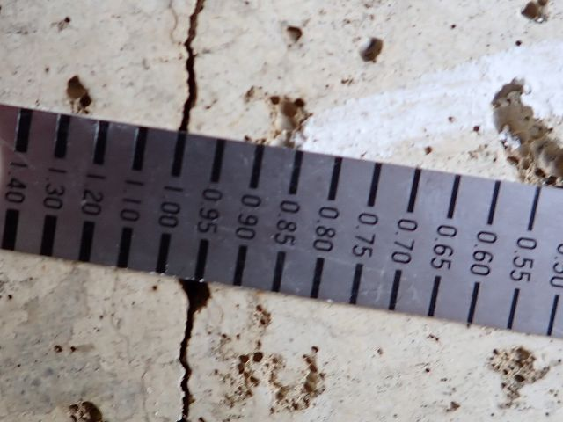 |  |  |  |  | 写真番号 | 39
 |  |  |  |  | 径間番号 | 1
 |  |  |  |  | 部材名称 | 橋台
 |  |  |  |  | 部材番号 | 01
 |  |  |  |  | 損傷発生位置 | 中央部
 |  |  |  |  | メ モ
 |  |  |  |  | 写真番号38 (1.0mm)
 |  |  |  |  | 写真番号 | 40
 |  |  |  |  | 径間番号 | 1
 |  |  |  |  | 部材名称 | 橋台
 |  |  |  |  | 部材番号 | 02
 |  |  |  |  | 損傷発生位置 | 下流側
 |  |  |  |  | メ モ
 |  |  |  |  | 土砂詰りが見られる。
 |  |  |  |  | 写真番号 | 41
 |  |  |  |  | 径間番号 | 1
 |  |  |  |  | 部材名称 | 橋台
 |  |  |  |  | 部材番号 | 02
 |  |  |  |  | 損傷発生位置 | 中央部
 |  |  |  |  | メ モ
 |  |  |  |  | 漏水跡が見られる。
 |  |  |  |  | 写真番号 | 42
 |  |  |  |  | 径間番号 | 1
 |  |  |  |  | 部材名称 | 橋台
 |  |  |  |  | 部材番号 | 02
 |  |  |  |  | 損傷発生位置 | 中央部
 |  |  |  |  | メ モ
 |  |  |  |  | ひびわれが見られる。 (0.15㎜,L=500mm) ひびわれ・漏水・遊離石灰-ｃ

